Solicitud gráfica
 | Área: | Matemáticas |  |  | Fecha:
 | Grado: | 8 |  |  | 2016-02-23
 | Título del tema: | Los tipos de poliedros |  |  | ¿Cuaderno de estudio o recurso? | Recurso
 | Editor: | Josué Malagón |  |  | Motor del recurso | M5A

 | Código guión o recurso: | MA_08_10_CO_REC130 | ← Para determinar este código, visite la hoja de Ayuda
 |  |  |  |  | ESPECIFICACIÓN DE ARCHIVOS A ENTREGAR
Núm. | Archivo Shutterstock o ruta en web | Imagen para: | Tipo | Ubicación de la imagen en el recurso M5A | Nombre imagen SMALL | Tamaño imagen SMALL | Nombre imagen ZOOM | Tamaño imagen ZOOM | Descripción | Observaciones
IMG01 | 138054614 | Recurso M5A | Ilustración | Contenido | MA_08_10_CO_REC130_IMG01n.png | 286 x 286 px | MA_08_10_CO_REC130_IMG01a.png | 500 x 500 px | pirámide con medidas laterales, pregunta 1 | 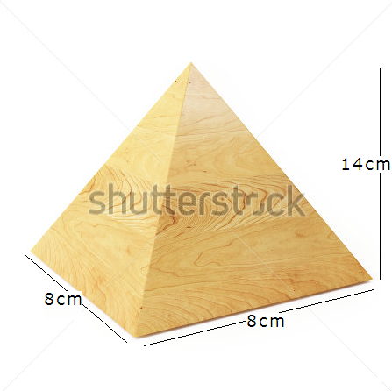
IMG02 | 138054614 | Recurso M5A | Ilustración | Contenido | MA_08_10_CO_REC130_IMG02n.png | 286 x 286 px | MA_08_10_CO_REC130_IMG02a.png | 500 x 500 px | pirámide con medidas laterales, pregunta 2 | 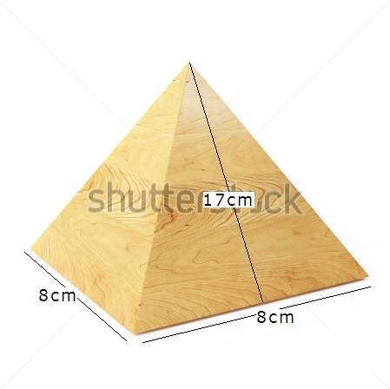
IMG03 | 138054614 | Recurso M5A | Ilustración | Contenido | MA_08_10_CO_REC130_IMG03n.png | 286 x 286 px | MA_08_10_CO_REC130_IMG03a.png | 500 x 500 px | pirámide con medidas laterales, pregunta 3
IMG04 | 116365696 | Recurso M5A | Ilustración | Contenido | MA_08_10_CO_REC130_IMG04n.png | 286 x 286 px | MA_08_10_CO_REC130_IMG04a.png | 500 x 500 px | plano de pirámide quitarle la pirámide construida, pregunta 4 | 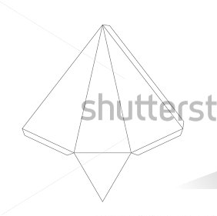
IMG05 | 197568638 | Recurso M5A | Ilustración | Contenido | MA_08_10_CO_REC130_IMG05n.png | 286 x 286 px | MA_08_10_CO_REC130_IMG05a.png | 500 x 500 px | pirámide con medida lateral, pregunta 5 | 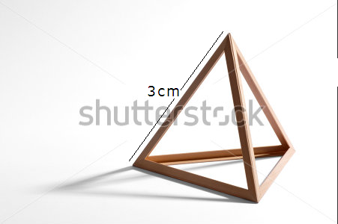
IMG06 | 197568638 | Recurso M5A | Ilustración | Contenido | MA_08_10_CO_REC130_IMG06n.png | 286 x 286 px | MA_08_10_CO_REC130_IMG06a.png | 500 x 500 px | pirámide, pregunta 6 | ninguna
IMG07 | 137979971 | Recurso M5A | Ilustración | Contenido | MA_08_10_CO_REC130_IMG07n.png | 286 x 286 px | MA_08_10_CO_REC130_IMG07a.png | 500 x 500 px | foto de la pirámide de GUIZA, pregunta 7 | ninguna
IMG08 | 58444273 | Recurso M5A | Ilustración | Contenido | MA_08_10_CO_REC130_IMG08n.png | 286 x 286 px | MA_08_10_CO_REC130_IMG08a.png | 500 x 500 px | foto de la pirámide de GIZA, pregunta 8 | ninguna
IMG09 | 115151866 | Recurso M5A | Ilustración | Contenido | MA_08_10_CO_REC130_IMG09n.png | 286 x 286 px | MA_08_10_CO_REC130_IMG09a.png | 500 x 500 px | foto de la pirámide de CESTIA, pregunta 9 | ninguna
IMG10 | 372130744 | Recurso M5A | Ilustración | Contenido | MA_08_10_CO_REC130_IMG10n.png | 286 x 286 px | MA_08_10_CO_REC130_IMG10a.png | 500 x 500 px | foto de la pirámide de CESTIA, pregunta 10 | ninguna

